Sheet1
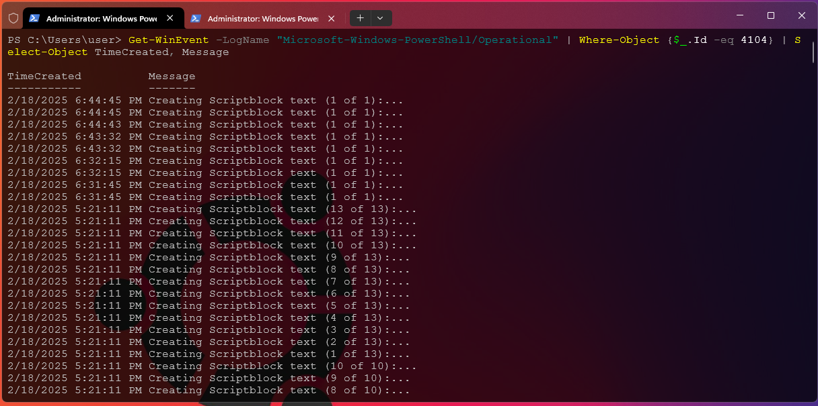
NOTE | Terlihat pada EVENT ID 4104(Execute a Remote Command) bahwa attacker sedang menginputkan sesuatu command
 | Check Pada Tab "General", bahwa attacker menggunakan command "Get-LocalUser | Select-Object Name, Enabled" dan bisa dilihat Logs-logs nya seperti digambar
 |  | NOTE | Di terminal PowerShell bahwa seorang attacker sedang menginputkan sebuah command, seperti yang tertera
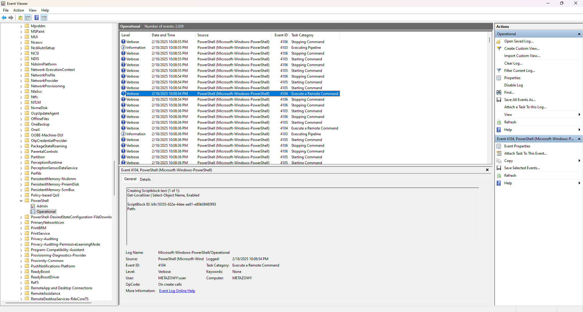

 |  | NOTE | Selain dari menggunakan Windows Event Viewer, kita juga bisa menggunakan alternatif lain perintah dibawah ini di PowerShell
 |  |  | Perintah ini mengambil semua eksekusi blok skrip dari log PowerShell dan memfilternya dengan Event ID 4104(execute command)

